GRÁFICA
Dirección General de Ética e Integridad Gubernamental

CONVENIOS FIRMADOS TRIMESTRE OCTUBRE-DICIEMBRE 2020

 | Total
Total | 0

 | TRIMESTRE | CANTIDAD | INSTITUCIÓN
 | OCTBRE-DICIEMBRE | 0 | -
 |  | 0 | TOTAL DE CONVENIOS

Listado OCT-DIC 2020
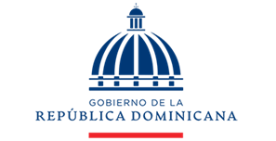

Dirección General de Ética e Integridad Gubernamental

CONVENIOS FIRMADOS TRIMESTRE OCTUBRE-DICIEMBRE 2020

TRIMESTRE | FECHA | INSTITUCIÓN
Octubre-Diciembre | - | -

